P1
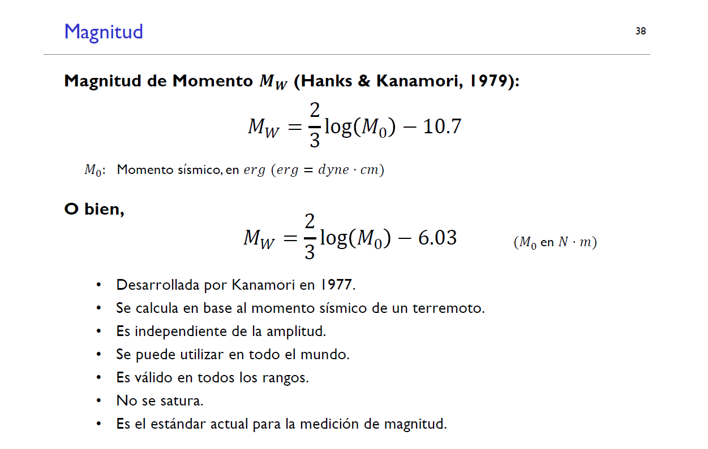
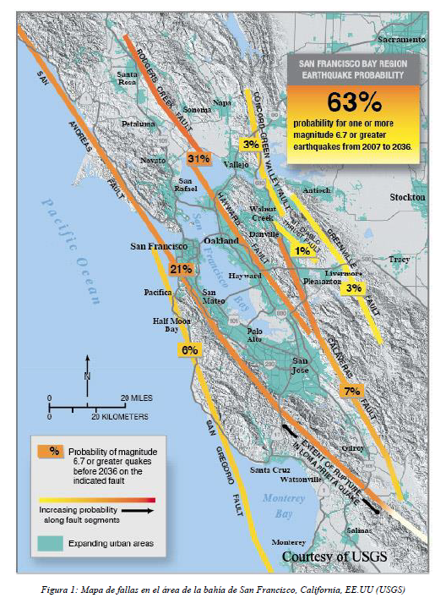
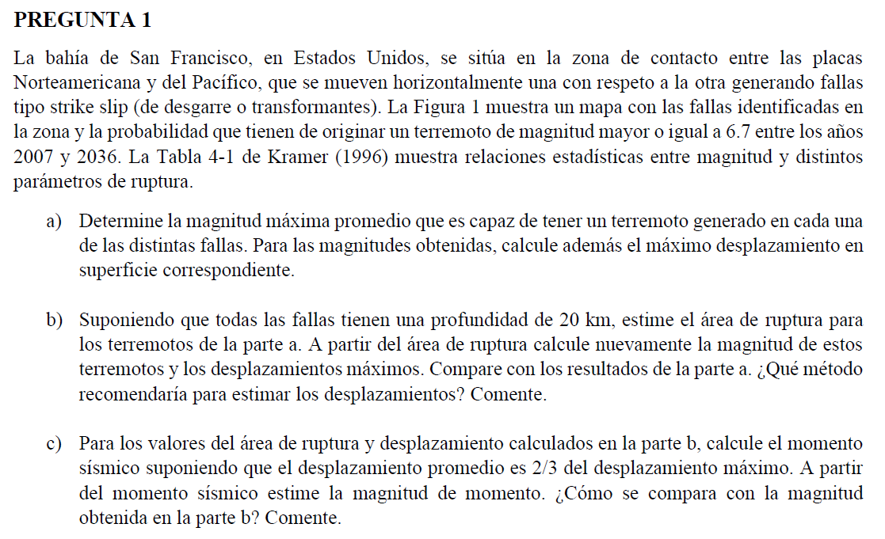

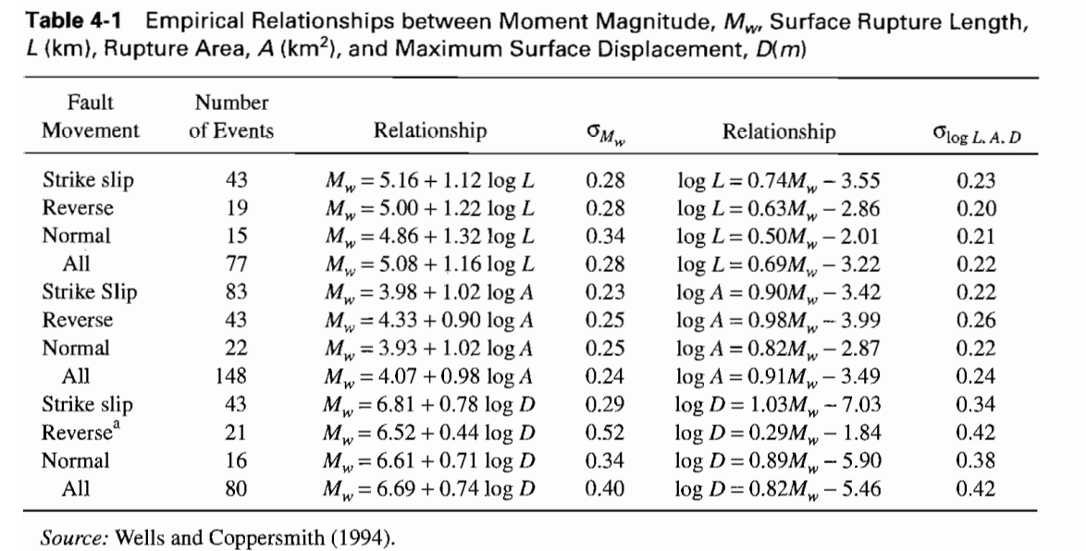

P1.a | Determinar magnitud máxima promedio

 | Para determinar Magnitud Máxima Promedio
 | Mw = 5.16 + 1.12log(L)

 | Para detemrinar desplazamiento
 | logD = 1.03Mw - 7.03
=> | D = 10^(1.03Mw-7.03)

 | Falla | L [km] | Mw | D[m] |  |  | ¿Adjuntar errores?
 | San Andreas | 473 | 8.156 | 23.470
 | Hayward | 151 | 7.600 | 6.287
 | Calaveras | 123 | 7.501 | 4.963
 | Concrod/GV | 56 | 7.118 | 2.002
 | San Gregorio | 176 | 7.675 | 7.503
 | Greenville | 51 | 7.072 | 1.797
 | Mt Diablo | 25 | 6.726 | 0.790
 |  | Promedio | 7.407 | 6.688
 |  | Máximo | 8.156 | 23.470
 |  | Mínimo | 6.726 | 0.790

P1.b
 | Pf.s | 20 | km | Profundidad de la falla supuesta
 | Magnitud en función del área
 | Mw = 3.98 + 1.02logA
 |  |  |  |  |  |  |  | Diferencia entre a y b
 |  |  |  |  |  |  |  | Mw.a-Mw.b | D.a-D.b
 | Falla | L[km] | Pf.s[km] | A[km2] | Mw | D[m] |  | DMw | DD
 | San Andreas | 473 | 20 | 9460 | 8.0354 | 17.639 |  | 0.12044 | 5.831 | -> Quizás 20km no es representativo para todos, por lo que puede nos er correcto considerar 20km para la profundidad asumida.
 | Hayward | 151 | 20 | 3020 | 7.5296 | 5.315 |  | 0.07085 | 0.972 | -> Quizás Mt Diablo tiene una profundidad media de 10km por lo que se estaría subestimando el Mw real
 | Calaveras | 123 | 20 | 2460 | 7.4388 | 4.285 |  | 0.06194 | 0.678 | -> Recomendación de sobreestimar ¿?
 | Concrod/GV | 56 | 20 | 1120 | 7.0902 | 1.875 |  | 0.02777 | 0.128
 | San Gregorio | 176 | 20 | 3520 | 7.5975 | 6.243 |  | 0.07750 | 1.260
 | Greenville | 51 | 20 | 1020 | 7.0488 | 1.699 |  | 0.02371 | 0.098
 | Mt Diablo | 25 | 20 | 500 | 6.7329 | 0.803 |  | -0.00726 | -0.014
 | Promedio | 150.7143 | 20.0000 | 3014.2857 | 7.3533 | 5.4084
 | Máximo | 473.0000 | 20.0000 | 9460.0000 | 8.0354 | 17.6389
 | Mínimo | 25.0000 | 20.0000 | 500.0000 | 6.7329 | 0.8034

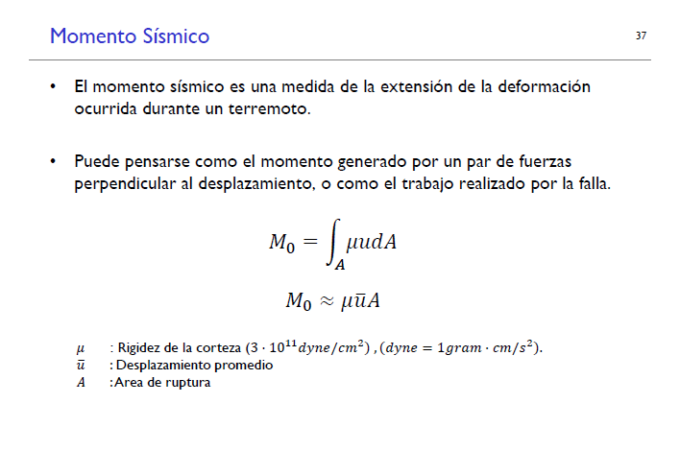

P1.c
 | Suponiendo que:
 | Dpromedio = 2/3 Dmáximo |  |  |  |  |  |  |  |  |  | Geotechnical Earthquake Engineering Kramer 1996
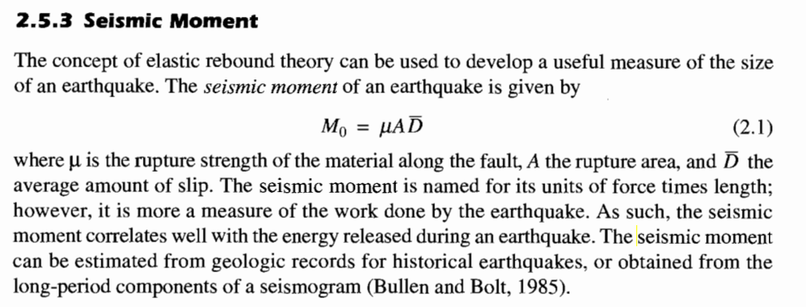

 | Falla | D[m] | A[km2] | D.prom[m] | Mo [N-m] | Mw
 | San Andreas | 17.64 | 9460 | 11.7593 | 3.337E+21 | 8.3189
 | Hayward | 5.31 | 3020 | 3.5433 | 3.210E+20 | 7.6410
 | Calaveras | 4.28 | 2460 | 2.8564 | 2.108E+20 | 7.5193
 | Concrod/GV | 1.87 | 1120 | 1.2497 | 4.199E+19 | 7.0521
 | San Gregorio | 6.24 | 3520 | 4.1620 | 4.395E+20 | 7.7320
 | Greenville | 1.70 | 1020 | 1.1328 | 3.466E+19 | 6.9966
 | Mt Diablo | 0.80 | 500 | 0.5356 | 8.034E+18 | 6.5733

 | m | 30000000000 | N/m2 | Rigidez de la corteza
 |  | 300000000000 | dyne/cm2 |  |  |  | 1dyne/cm2 = 0.1N/m2

P2
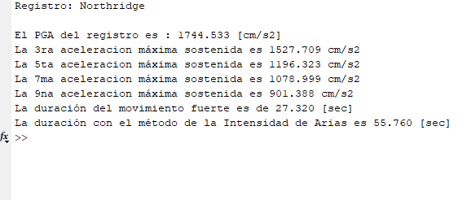
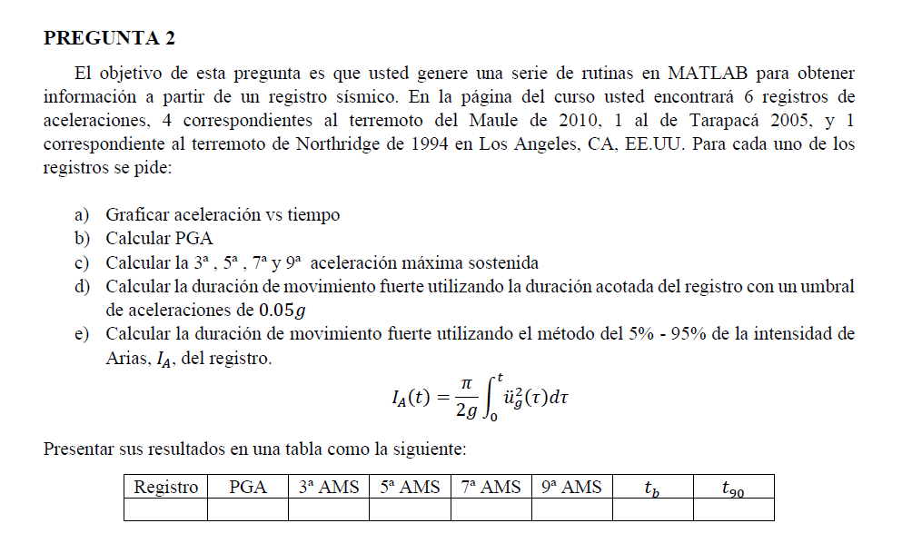

 |  | [cm/s2] | [cm/s2] | [cm/s2] | [cm/s2] | [cm/s2] | s | s
 | Registro | PGA | 3a AMS | 5a AMS | 7a AMS | 9 AMS | tb | t90 | tb: Duración del movimiento fuerte
 | Concepción | 393.209 | -339.717 | -318.454 | -311.772 | -299.826 | 104.775 | 130.95 | t90: duración con método de intensidad de árias
 | Talca | 462.265 | 387.278 | 325.807 | 306.49 | 297.475 | 112.065 | 127.175
 | Santiago Centro | 210.561 | -194.311 | -177.666 | -168.545 | -163.549 | 45.025 | 145.25
 | Valparaíso | 93.569 | 97.148 | 78.869 | 78.164 | 74.741 | 20.26 | 48.455
 | Pica | 708.282 | 628.821 | 622.935 | 603.315 | 598.41 | 65.78 | 188.405
 | Northridge | 1744.533 | 1527.709 | 1196.323 | 1078.999 | 901.388 | 27.32 | 55.76

RESULTADOS MATLAB
 | CONCEPCION
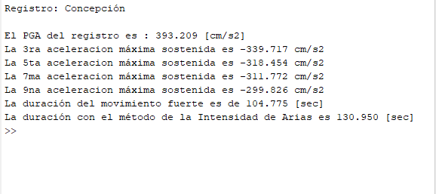

 | TALCA

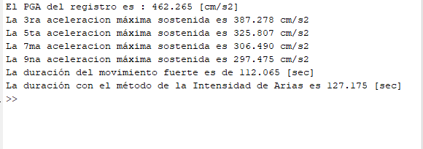

 | SANTIAGO CENTRO

 | VALPARAÍSO
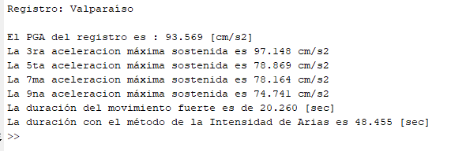

 | PICA

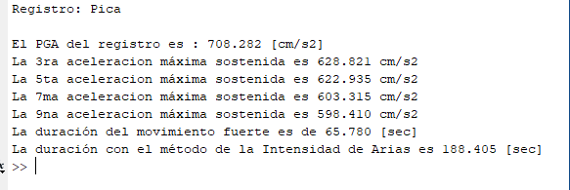

 | NORTHRIDGE

P3
-> Carpeta de resultados de github
 |  |  | CONCEPCIÓN |  |  |  |  |  | NORTHRIDGE

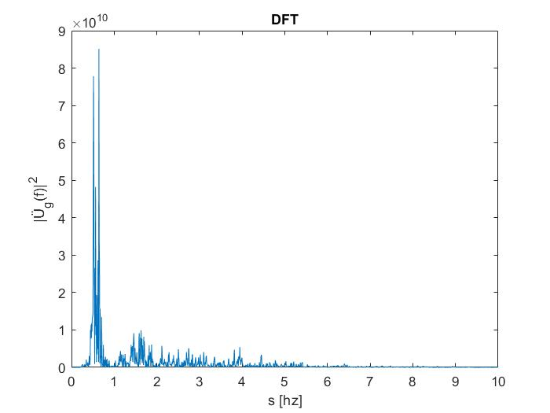
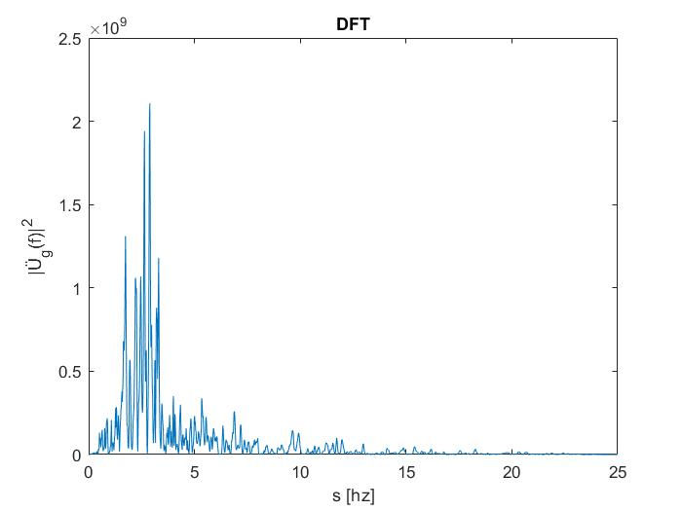

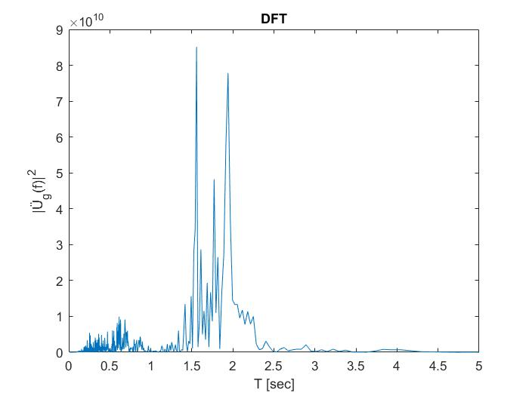
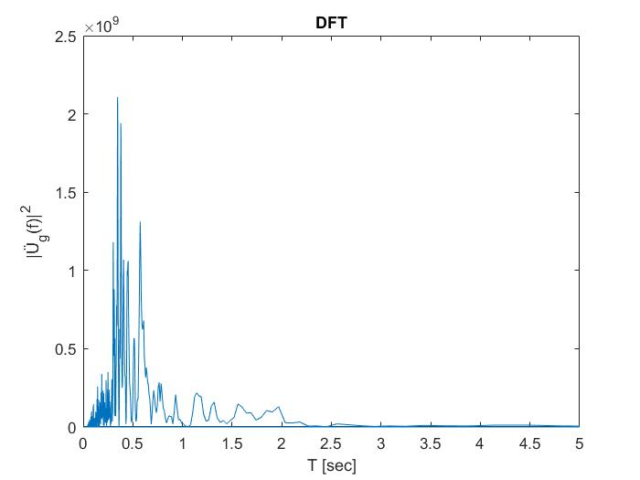

 | Máximos ocurren en
 |  |  |  |  |  |  | Concepción |  | Northridge
 |  |  | Concepción | Northridge |  | Rango | inicio | Final | inicio | Final
 |  | s | 0.64 | 11.56 | rad/sec | s | 0.5 | 0.8 | 6 | 12
 |  | T | 1.55 | 0.0864 | sec | T | 1.5 | 2.5 | 0.3 | 0.7

